Critère
 |  |  |  |  |  |  |  |  | Salaires et revenus d'activité en 2022
Insee octobre 2023 en Iles et vilaines |  |  |  |  |  |  |  |  | Département d'Ille-et-Vilaine (35)
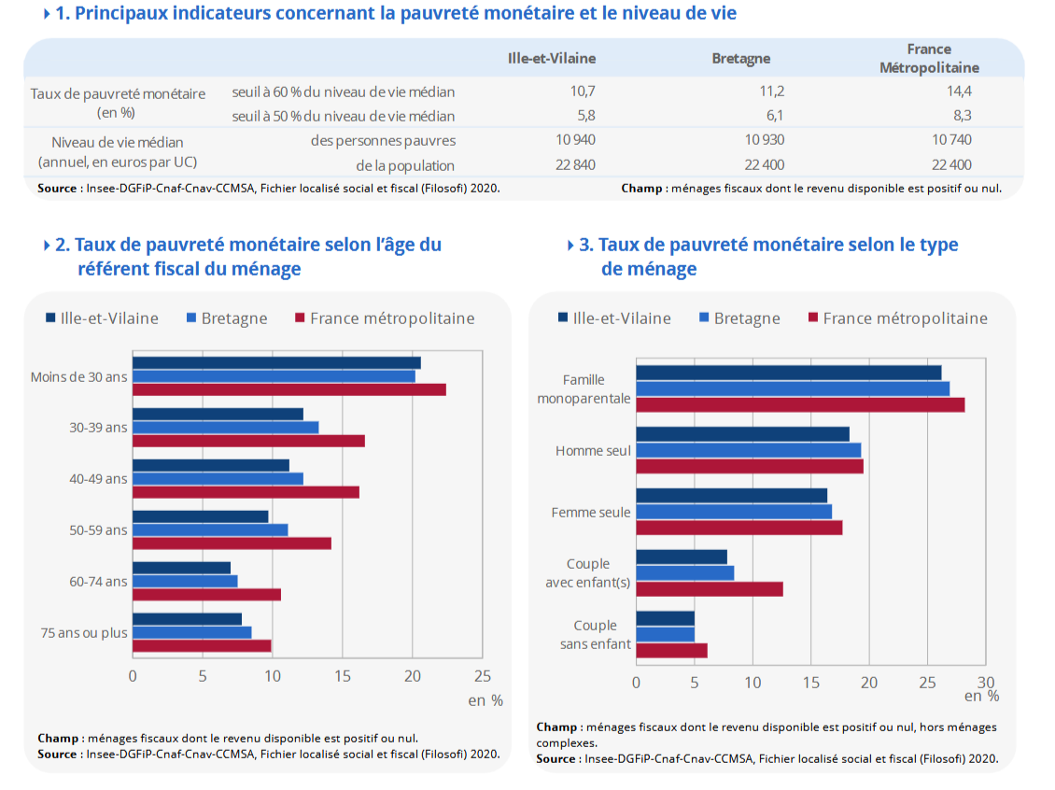
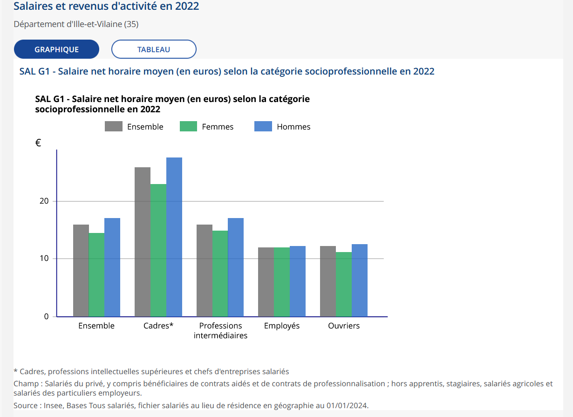

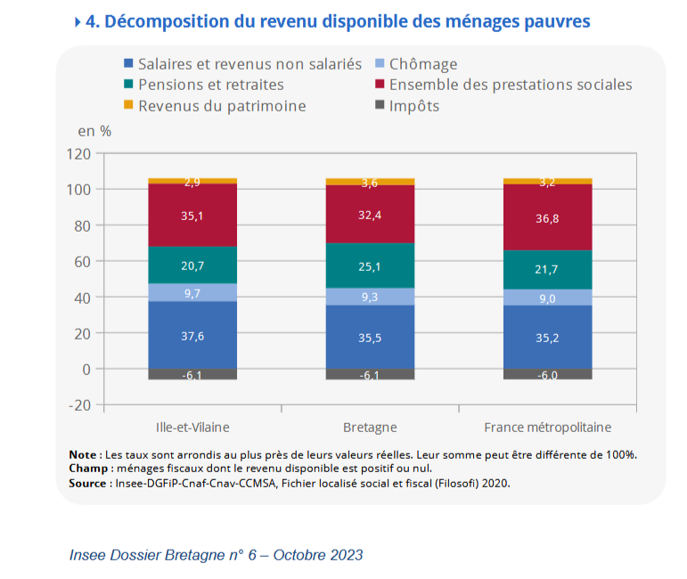

indices de pauvreté

Taux de chomage Iles et vilaine
Année | 2024 | 2024 | 2024 | 2023 | 2023 | 2023 | 2023 | 2022 | 2022 | 2022 | 2022 | 2021 | 2021 | 2021 | 2021 | 2020 | 2020 | 2020 | 2020 | 2019 | 2019 | 2019 | 2019 | 2018 | 2018 | 2018 | 2018 | 2017 | 2017 | 2017 | 2017 | 2016 | 2016 | 2016 | 2016 | 2015 | 2015 | 2015 | 2015 | 2014 | 2014 | 2014 | 2014 | 2013 | 2013 | 2013 | 2013 | 2012 | 2012 | 2012 | 2012 | 2011 | 2011 | 2011 | 2011 | 2010 | 2010 | 2010 | 2010 | 2009 | 2009 | 2009 | 2009 | 2008 | 2008 | 2008 | 2008 | 2007 | 2007 | 2007 | 2007 | 2006 | 2006 | 2006 | 2006 | 2005 | 2005 | 2005 | 2005 | 2004 | 2004 | 2004 | 2004 | 2003 | 2003 | 2003 | 2003 | 2002 | 2002 | 2002 | 2002 | 2001 | 2001 | 2001 | 2001 | 2000 | 2000 | 2000 | 2000 | 1999 | 1999 | 1999 | 1999 | 1998 | 1998 | 1998 | 1998 | 1997 | 1997 | 1997 | 1997 | 1996 | 1996 | 1996 | 1996 | 1995 | 1995 | 1995 | 1995 | 1994 | 1994 | 1994 | 1994 | 1993 | 1993 | 1993 | 1993 | 1992 | 1992 | 1992 | 1992 | 1991 | 1991 | 1991 | 1991 | 1990 | 1990 | 1990 | 1990 | 1989 | 1989 | 1989 | 1989 | 1988 | 1988 | 1988 | 1988 | 1987 | 1987 | 1987 | 1987 | 1986 | 1986 | 1986 | 1986 | 1985 | 1985 | 1985 | 1985 | 1984 | 1984 | 1984 | 1984 | 1983 | 1983 | 1983 | 1983 | 1982 | 1982 | 1982 | 1982
Trimestre | T3 | T2 | T1 | T4 | T3 | T2 | T1 | T4 | T3 | T2 | T1 | T4 | T3 | T2 | T1 | T4 | T3 | T2 | T1 | T4 | T3 | T2 | T1 | T4 | T3 | T2 | T1 | T4 | T3 | T2 | T1 | T4 | T3 | T2 | T1 | T4 | T3 | T2 | T1 | T4 | T3 | T2 | T1 | T4 | T3 | T2 | T1 | T4 | T3 | T2 | T1 | T4 | T3 | T2 | T1 | T4 | T3 | T2 | T1 | T4 | T3 | T2 | T1 | T4 | T3 | T2 | T1 | T4 | T3 | T2 | T1 | T4 | T3 | T2 | T1 | T4 | T3 | T2 | T1 | T4 | T3 | T2 | T1 | T4 | T3 | T2 | T1 | T4 | T3 | T2 | T1 | T4 | T3 | T2 | T1 | T4 | T3 | T2 | T1 | T4 | T3 | T2 | T1 | T4 | T3 | T2 | T1 | T4 | T3 | T2 | T1 | T4 | T3 | T2 | T1 | T4 | T3 | T2 | T1 | T4 | T3 | T2 | T1 | T4 | T3 | T2 | T1 | T4 | T3 | T2 | T1 | T4 | T3 | T2 | T1 | T4 | T3 | T2 | T1 | T4 | T3 | T2 | T1 | T4 | T3 | T2 | T1 | T4 | T3 | T2 | T1 | T4 | T3 | T2 | T1 | T4 | T3 | T2 | T1 | T4 | T3 | T2 | T1 | T4 | T3 | T2 | T1 | T4 | T3 | T2 | T1
Valeur | (sd) 5,9 | 5.7 | 5.8 | 5.8 | 5.7 | 5.5 | 5.4 | 5.3 | (r) 5,4 | 5.4 | 5.3 | 5.3 | 5.7 | 5.9 | 6.3 | 6.4 | 7.3 | 6.1 | 6.2 | 6.3 | 6.4 | 6.4 | 6.6 | 6.6 | 6.8 | 6.9 | 7 | 6.8 | 7.2 | 7.3 | 7.5 | 7.9 | 7.7 | 7.9 | 8.1 | 8.1 | 8.2 | 8.3 | 8.2 | 8.3 | 8.1 | 8 | 8 | 8 | 8.2 | 8.4 | 8.3 | 8.2 | 7.8 | 7.7 | 7.3 | 7.1 | 6.9 | 6.7 | 6.8 | 7 | 7 | 7.1 | 7.2 | 7.3 | 7 | 7.1 | 6.5 | 5.7 | 5.2 | 5.1 | 5.1 | 5.5 | 5.8 | 6.1 | 6.3 | 6.3 | 6.6 | 6.6 | 6.8 | 6.7 | 6.5 | 6.3 | 6 | 6.2 | 6.2 | 6.3 | 6.6 | 6.7 | 6.3 | 6.4 | 6.2 | 5.9 | 5.9 | 5.9 | 5.8 | 5.6 | 5.4 | 5.1 | 4.9 | 5.3 | 5.7 | 6 | 6.3 | 6.6 | 7 | 7.5 | 7.7 | 7.5 | 7.5 | 7.6 | 7.7 | 7.9 | 8 | 8.1 | 8.1 | 8.1 | 8.1 | 8.2 | 8 | 7.6 | 7.6 | 7.7 | 7.9 | 8 | 8.1 | 8.3 | 8.3 | 8.2 | 8 | 7.9 | 7.7 | 7.6 | 7.5 | 7.3 | 7.3 | 7.1 | 7 | 6.9 | 6.8 | 6.8 | 6.9 | 6.8 | 6.9 | 7.1 | 7.2 | 7.4 | 7.6 | 7.8 | 8 | 8 | 8.2 | 8.3 | 8.4 | 8.7 | 8.8 | 8.8 | 8.9 | 8.9 | 8.7 | 8.6 | 8.5 | 8.4 | 8.6 | 8.7 | 8.6 | 8.4 | 7.9 | 7.5 | 7.1 | 7 | 7 | 7.1 | 7.1 | 7 | 6.9
r : Donnée révisée
sd : Donnée semi-définitive
Champ : 35 - Ille-et-Vilaine
Source : Voir onglet Documentation

Ménages selon la catégorie socioprofessionnelle de la personne de référence en 2021
%
Agriculteurs exploitants | 1.2
Artisans, commerçants, chefs d'entreprise | 4.1
Cadres et professions intellectuelles supérieures | 13.4
Professions intermédiaires | 17
Employés | 15
Ouvriers | 14.8
Retraités | 27.1
Autres personnes sans activité professionnelle | 7.3

Statut et condition d'emploi des 15 ans ou plus selon le sexe en 2021 |  |  |  |  |  |  | SAL G3 - Écart de salaire net horaire moyen entres les femmes et les hommes selon la catégorie socioprofessionnelle en 2022
Statut et condition d'emploi | Hommes | % | Femmes | % |  |  |  | Écart (en %)
Ensemble | 248 078 | 100 | 233 171 | 100 |  |  | Ensemble | –15,3
Salariés | 211 851 | 85.4 | 209 837 | 90 |  |  | Cadres* | –16,6
Titulaires de la fonction publique et contrats à durée indéterminée | 178 293 | 71.9 | 174 332 | 74.8 |  |  | Professions intermédiaires | –12,2
Contrats à durée déterminée | 15 960 | 6.4 | 24 850 | 10.7 |  |  | Employés | –3,5
Intérim | 7 958 | 3.2 | 3 565 | 1.5 |  |  | Ouvriers | –10,
Emplois aidés | 792 | 0.3 | 1 078 | 0.5
Apprentissage - Stage | 8 847 | 3.6 | 6 012 | 2.6
Non-Salariés | 36 228 | 14.6 | 23 334 | 10
Indépendants | 18 182 | 7.3 | 15 549 | 6.7
Employeurs | 17 811 | 7.2 | 7 465 | 3.2
Aides familiaux | 235 | 0.1 | 320 | 0.1

SAL G1 - Salaire net horaire moyen (en euros) selon la catégorie socioprofessionnelle en 2022 |  |  |  |  |  |  | SAL T1 - Salaire net horaire moyen (en euros) selon l'âge en 2022
 | Ensemble | Femmes | Hommes |  |  |  | Âge | Ensemble | Femmes | Hommes
Ensemble | 16 | 14.5 | 17.1 |  |  |  | De 18 à 25 ans | 11.5 | 10.9 | 11.9
Cadres* | 25.9 | 22.9 | 27.5 |  |  |  | De 26 à 50 ans | 16 | 14.7 | 16.8
Professions intermédiaires | 16 | 14.9 | 17 |  |  |  | Plus de 50 ans | 18.5 | 15.7 | 20.5
Employés | 12 | 11.9 | 12.3
Ouvriers | 12.2 | 11.2 | 12.5

Sécurité
Figure 1 - Taux de cambriolage moyen entre 2015 et 2019 |  |  |  | Victimes de violences |  |  |  | Espèces exotiques envahissantes
Ille-et-Vilaine | 3.8 |  |  | Nombre pour 1 000 habitants
 |  |  |  | Indicateurs | Ille-et-Vilaine |  |  | Evolution du nombre d'espèces envahissantes - Ille-et-Vilaine
 |  |  |  | Coups et blessures en 2022 | 4.3 |  |  | Indicateurs | Ille-et-Vilaine
 |  |  |  | Coups et blessures en 2018 | 3.7 |  |  | 1987 | 7
 |  |  |  | Violences intrafamiliales en 2022 | 2.3 |  |  | 1997 | 8
 |  |  |  | Violences intrafamiliales en 2018 | 1.9 |  |  | 2007 | 11
 |  |  |  | Violences sexuelles en 2022 | 1.2 |  |  | 2017 | 14.2
 |  |  |  | Violences sexuelles en 2018 | 1
Figure 1a – Part des diplômés du supérieur parmi les 25-34 ans qui ne sont pas en études en 2017
Ille-et-Vilaine | 51.4

Figure 2 – Ille-et-Vilaine - Évolution trimestrielle de l'emploi salarié des secteurs principalement marchands
Industrie | Construction | Tertiaire principalement marchand hors intérim | dont Commerce | Emploi hors intérim Ille-et-Vilaine | Emploi hors intérim Bretagne
1er trim. 2005 | 100 | 100 | 100 | 100 | 100 | 100
2e trim. 2005 | 99.35 | 101.37 | 100.43 | 100.41 | 100.23 | 100.13
3e trim. 2005 | 99.44 | 102.75 | 100.91 | 101.25 | 100.68 | 100.92
4e trim. 2005 | 98.02 | 104.61 | 101.19 | 101.41 | 100.64 | 100.65
1er trim. 2006 | 97.45 | 106.76 | 102.07 | 102.05 | 101.25 | 100.88
2e trim. 2006 | 97.15 | 107.33 | 102.25 | 101.94 | 101.33 | 101.27
3e trim. 2006 | 96.87 | 109.74 | 103.46 | 102.75 | 102.24 | 102.17
4e trim. 2006 | 96.44 | 111.01 | 104.31 | 103.24 | 102.78 | 102.33
1er trim. 2007 | 96.91 | 112.4 | 105.58 | 103.81 | 103.84 | 103.04
2e trim. 2007 | 97.05 | 113.78 | 106.15 | 104.36 | 104.37 | 103.52
3e trim. 2007 | 96.59 | 114.86 | 106.67 | 104.47 | 104.68 | 103.84
4e trim. 2007 | 96.86 | 115.52 | 106.96 | 104.86 | 104.99 | 104.06
1er trim. 2008 | 96.72 | 116.6 | 107.83 | 105.44 | 105.61 | 104.61
2e trim. 2008 | 96.34 | 116.46 | 108.2 | 105.81 | 105.72 | 104.56
3e trim. 2008 | 96.34 | 116.98 | 107.82 | 105.55 | 105.53 | 104.5
4e trim. 2008 | 96.11 | 117.02 | 108.53 | 106.62 | 105.92 | 104.55
1er trim. 2009 | 94.56 | 115.57 | 108.46 | 105.55 | 105.31 | 104
2e trim. 2009 | 93.41 | 114.55 | 107.7 | 105.76 | 104.42 | 103.09
3e trim. 2009 | 92.01 | 113.48 | 107.78 | 105.45 | 103.98 | 102.67
4e trim. 2009 | 91.39 | 112.75 | 107.9 | 105.35 | 103.81 | 102.65
1er trim. 2010 | 90.63 | 112.53 | 108.8 | 105.78 | 104.15 | 102.56
2e trim. 2010 | 89.76 | 112.38 | 109.17 | 105.88 | 104.13 | 102.93
3e trim. 2010 | 88.95 | 111.45 | 110.04 | 106.69 | 104.36 | 102.79
4e trim. 2010 | 89.14 | 111.47 | 109.83 | 106.46 | 104.29 | 102.83
1er trim. 2011 | 89.51 | 112.4 | 110.77 | 107.04 | 105.07 | 103.44
2e trim. 2011 | 89.8 | 112.16 | 111.14 | 106.63 | 105.36 | 103.6
3e trim. 2011 | 89.91 | 112.94 | 111.11 | 106.44 | 105.44 | 103.87
4e trim. 2011 | 89.63 | 112.88 | 111.59 | 106.82 | 105.66 | 104.02
1er trim. 2012 | 89.56 | 112.61 | 111.89 | 106.45 | 105.81 | 104.01
2e trim. 2012 | 89.37 | 112.9 | 111.98 | 106.77 | 105.83 | 103.88
3e trim. 2012 | 88.92 | 112.52 | 112.46 | 107.28 | 105.98 | 103.86
4e trim. 2012 | 88.49 | 112.36 | 112.72 | 107.25 | 106.01 | 103.69
1er trim. 2013 | 88.2 | 111.95 | 112.55 | 107.1 | 105.78 | 103.38
2e trim. 2013 | 87.76 | 111.56 | 112.76 | 107.04 | 105.75 | 102.76
3e trim. 2013 | 87.53 | 111.83 | 113.6 | 107.36 | 106.25 | 103.15
4e trim. 2013 | 87.4 | 111.13 | 113.8 | 107.93 | 106.27 | 103.05
1er trim. 2014 | 87.21 | 110.29 | 114.06 | 107.94 | 106.3 | 103.03
2e trim. 2014 | 87.14 | 109.75 | 114.24 | 108.13 | 106.34 | 103.08
3e trim. 2014 | 87.7 | 108.48 | 114.51 | 107.97 | 106.54 | 102.85
4e trim. 2014 | 87.75 | 108.08 | 114.83 | 107.96 | 106.72 | 103.02
1er trim. 2015 | 87.35 | 107.72 | 115.37 | 108.39 | 106.92 | 103.02
2e trim. 2015 | 87.03 | 106.82 | 115.62 | 107.77 | 106.9 | 103.24
3e trim. 2015 | 87.65 | 107.02 | 116.1 | 107.86 | 107.39 | 103.56
4e trim. 2015 | 87.64 | 106.83 | 116.8 | 108.08 | 107.81 | 103.81
1er trim. 2016 | 87.72 | 106.93 | 117.57 | 108.9 | 108.33 | 104.29
2e trim. 2016 | 87.93 | 106.69 | 118.65 | 109.55 | 109.04 | 104.61
3e trim. 2016 | 87.45 | 106.28 | 119.17 | 109.85 | 109.2 | 104.72
4e trim. 2016 | 87.56 | 105.97 | 120.34 | 110.28 | 109.94 | 105.07
1er trim. 2017 | 87.61 | 107.02 | 121.38 | 110.68 | 110.7 | 105.67
2e trim. 2017 | 87.79 | 107.92 | 122.16 | 111.31 | 111.33 | 106.24
3e trim. 2017 | 87.46 | 108.06 | 123.15 | 111.66 | 111.88 | 106.6
4e trim. 2017 | 87.5 | 109.58 | 123.92 | 111.89 | 112.51 | 106.96

Ille-et-Vilaine |  | Figure 4 – Demandeurs d'emploi inscrits en fin de mois à Pôle emploi (cat. A, B et C)
 | 2017-12-01 | Evolution sur un an (%)
Hommes | 39.3 | -0.1
Femmes | 43.8 | 3.4
Moins de 25 ans | 12.6 | -1
Entre 25 et 49 ans | 53.4 | 1.6
50 ans ou plus | 17.1 | 4.2
Inscrits depuis un an ou plus | 36.3 | 3.4
Ensemble des catégories A, B et C | 83.1 | 1.7

Population des 15-64 ans par type d'activité 2010 |  |  | 2015 |  |  |  | 2021
Indicateurs | Ille-et-Vilaine | France | Indicateurs | Ille-et-Vilaine | France |  | Indicateurs | Ille-et-Vilaine | France
Ensemble | 645 368 | 41 792 736 | Ensemble | 667 354 | 41 735 208 |  | Ensemble | 696 360 | 41 735 233
Actifs : (%) | 72.9 | 72 | Actifs : (%) | 74 | 73.7 |  | Actifs : (%) | 75.4 | 74.7
- actifs en emploi (%) | 66.5 | 63.3 | - actifs en emploi (%) | 65.9 | 63.2 |  | - actifs en emploi (%) | 68.4 | 65.6
- chômeurs (%) | 6.4 | 8.7 | - chômeurs (%) | 8.1 | 10.5 |  | - chômeurs (%) | 7 | 9.1
Inactifs : (%) | 27.1 | 28 | Inactifs : (%) | 26 | 26.3 |  | Inactifs : (%) | 24.6 | 25.3
- élèves, étudiants et stagiaires non rémunérés (%) | 12.5 | 10.3 | - élèves, étudiants et stagiaires non rémunérés (%) | 12.9 | 10.5 |  | - élèves, étudiants et stagiaires non rémunérés (%) | 12.5 | 10.5
- retraités ou préretraités (%) | 8.7 | 8.8 | - retraités ou préretraités (%) | 7.3 | 7.3 |  | - retraités ou préretraités (%) | 6 | 6
- autres inactifs (%) | 5.9 | 8.9 | - autres inactifs (%) | 5.8 | 8.6 |  | - autres inactifs (%) | 6 | 8.8

Emplois par catégorie socioprofessionnelle

Seuil d'utilisation à 2000 hab. | 2010
 | Nombre |  | % |  |  | 2015 |  |  |  |  |  | 2021
 | Ille-et-Vilaine | France | Ille-et-Vilaine | France |  | Nombre |  | % |  |  |  | Nombre |  | %
Agriculteurs exploitants | 11 426 | 486 143 | 2.6 | 1.8 |  | Ille-et-Vilaine | France | Ille-et-Vilaine | France |  |  | Ille-et-Vilaine | France | Ille-et-Vilaine | France
Artisans, commerçants et chefs d'entreprise | 23 895 | 1 637 551 | 5.4 | 6.2 |  | Agriculteurs exploitants | 10 212 | 438 320 | 2.3 | 1.7 |  | Agriculteurs exploitants | 8 764 | 401 118 | 1.8 | 1.5
Cadres et professions intellectuelles supérieures | 70 626 | 4 342 666 | 16 | 16.5 |  | Artisans, commerçants et chefs d'entreprise | 25 279 | 1 752 421 | 5.6 | 6.7 |  | Artisans, commerçants et chefs d'entreprise | 29 506 | 1 934 721 | 5.9 | 7
Professions intermédiaires | 109 821 | 6 639 105 | 24.9 | 25.2 |  | Cadres et professions intellectuelles supérieures | 77 802 | 4 637 385 | 17.3 | 17.6 |  | Cadres et professions intellectuelles supérieures | 97 339 | 5 304 581 | 19.6 | 19.2
Employés | 119 098 | 7 479 163 | 27.1 | 28.4 |  | Professions intermédiaires | 118 465 | 6 804 045 | 26.3 | 25.9 |  | Professions intermédiaires | 133 280 | 7 231 500 | 26.8 | 26.2
Ouvriers | 105 302 | 5 748 524 | 23.9 | 21.8 |  | Employés | 119 418 | 7 367 234 | 26.5 | 28 |  | Employés | 123 901 | 7 344 476 | 24.9 | 26.6
Total | 440 168 | 26 333 152 | 100 | 100 |  | Ouvriers | 99 286 | 5 319 249 | 22 | 20.2 |  | Ouvriers | 103 930 | 5 348 950 | 20.9 | 19.4
 |  |  |  |  |  | Total | 450 464 | 26 318 652 | 100 | 100 |  | Total | 496 720 | 27 565 347 | 100 | 100
Répartition des contrat de 2007 à 2024
Date | CDD | CDI
2007-T1 | 2 272 187 | 807 653
2007-T2 | 2 227 435 | 781 927
2007-T3 | 2 279 635 | 785 123
2007-T4 | 2 367 108 | 813 231
2008-T1 | 2 296 439 | 822 862
2008-T2 | 2 302 798 | 790 590
2008-T3 | 2 298 124 | 776 539
2008-T4 | 2 181 862 | 715 261
2009-T1 | 2 343 963 | 635 956
2009-T2 | 2 356 814 | 585 322
2009-T3 | 2 382 041 | 602 619
2009-T4 | 2 472 354 | 618 836
2010-T1 | 2 523 752 | 637 192
2010-T2 | 2 602 698 | 663 759
2010-T3 | 2 612 282 | 646 674
2010-T4 | 2 411 413 | 625 175
2011-T1 | 2 839 103 | 657 500
2011-T2 | 2 883 102 | 658 309
2011-T3 | 2 985 949 | 633 217
2011-T4 | 3 013 833 | 618 259
2012-T1 | 2 953 689 | 580 690
2012-T2 | 3 057 087 | 559 146
2012-T3 | 3 213 528 | 553 709
2012-T4 | 3 166 687 | 536 094
2013-T1 | 3 556 581 | 550 806
2013-T2 | 3 616 275 | 562 621
2013-T3 | 3 741 030 | 579 725
2013-T4 | 3 907 851 | 564 546
2014-T1 | 3 679 138 | 540 406
2014-T2 | 3 736 645 | 535 610
2014-T3 | 3 605 034 | 534 283
2014-T4 | 3 991 569 | 533 514
2015-T1 | 4 275 469 | 570 070
2015-T2 | 4 244 057 | 565 785
2015-T3 | 4 332 119 | 559 578
2015-T4 | 4 107 492 | 588 870
2016-T1 | 4 373 989 | 588 290
2016-T2 | 4 251 191 | 648 494
2016-T3 | 4 772 920 | 654 370
2016-T4 | 4 832 614 | 689 435
2017-T1 | 4 849 025 | 778 731
2017-T2 | 4 839 105 | 839 035
2017-T3 | 4 715 213 | 847 178
2017-T4 | 4 801 708 | 884 062
2018-T1 | 5 009 504 | 908 558
2018-T2 | 5 008 736 | 925 852
2018-T3 | 5 006 361 | 946 949
2018-T4 | 5 116 025 | 967 482
2019-T1 | 5 118 493 | 971 650
2019-T2 | 5 224 871 | 970 190
2019-T3 | 5 204 419 | 987 769
2019-T4 | 5 175 053 | 958 145
2020-T1 | 4 748 119 | 902 931
2020-T2 | 2 546 133 | 539 563
2020-T3 | 4 228 711 | 859 339
2020-T4 | 3 855 569 | 787 188
2021-T1 | 3 941 298 | 818 758
2021-T2 | 4 139 748 | 1 003 561
2021-T3 | 5 021 448 | 1 067 599
2021-T4 | 5 090 550 | 1 118 081
2022-T1 | 5 125 335 | 1 124 974
2022-T2 | 5 390 500 | 1 156 337
2022-T3 | 5 324 689 | 1 149 847
2022-T4 | 5 313 999 | 1 144 530
2023-T1 | 5 263 005 | 1 148 038
2023-T2 | 5 275 059 | 1 107 668
2023-T3 | 5 273 150 | 1 102 118
2023-T4 | 5 303 965 | 1 083 847
2024-T1 | 5 361 177 | 1 055 711
2024-T2 | 5 303 947 | 1 054 896
2024-T3 | 5 387 690 | 1 044 575

Administration pénitentiaire : milieu ouvert

Mesure | 2000 | 2005 | 2009 | 2010 | 2011 | 2012 | 2013 | 2014 | 2015 | 2016 | 2017 | 2018 | 2019 | 2020 | 2021 | 2022 (r) | 2023 (sd)
Personnes prises en charge | 135,020 | 129,784 | 159,232 | 168,671 | 173,022 | 173,063 | 175,200 | 174,108 | 172,007 | 161,198 | 157,267 | 157,551 | 157,764 | 159,953 | 155,498 | 166,333 | 172,591
Mesures en cours | 149,588 | 137,386 | 174,551 | 186,600 | 193,112 | 194,572 | 197,327 | 196,207 | 193,739 | 182,547 | 176,992 | 176,659 | 176,566 | 178,713 | 175,502 | 190,925 | 197,915
Sursis1 | 113,499 | 106,224 | 132,726 | 141,156 | 143,670 | 144,060 | 144,937 | 141,107 | 136,871 | 123,803 | 120,379 | 120,386 | 120,088 | 121,911 | 122,253 | 138,697 | 149,030
Travail d'intérêt général (TIG)2 | 24,962 | 18,045 | 24,838 | 27,501 | 30,746 | 32,250 | 34,096 | 36,588 | 38,529 | 38,346 | 37,950 | 36,664 | 35,806 | 35,320 | 29,706 | 27,338 | 23,663
Libérations conditionnelles3 | 4,852 | 6,865 | 7,009 | 7,023 | 7,347 | 6,752 | 6,651 | 6,428 | 6,272 | 6,360 | 5,581 | 5,021 | 4,819 | 5,049 | 5,332 | 4,550 | 4,071
Autres mesures | 6,275 | 6,252 | 9,978 | 10,920 | 11,349 | 11,510 | 11,643 | 12,084 | 12,067 | 14,038 | 13,082 | 14,588 | 15,853 | 16,433 | 18,211 | 20,340 | 21,151
r : données révisées.
sd : données semi-définitives.
1. Avec mise à l'épreuve jusqu'au 23 mars 2020 et probatoire depuis le 24 mars 2020.
2. Y compris les sursis TIG et TIG en tant qu'obligation.
3. Inclus la libération conditionnelle en aménagement de peine et la libération sous contrainte sous le régime de la libération conditionnelle.
Note : données au 1er janvier.
Lecture : au 1er janvier 2023, 172 591 personnes sont prises en charge par l'administration pénitentiaire en milieu ouvert pour 197 915 mesures en cours.
Champ : France (métropole et départements et régions d'outre-mer), collectivités d'outre-mer et Nouvelle-Calédonie jusqu'en 2016 ; France à partir de 2017 ; personnes majeures et mesures suivies par les services pénitentiaires d'insertion et de probation (SPIP), hors alternatives aux poursuites (à partir de 2017).
Sources : direction de l'Administration pénitentiaire jusqu'en 2016 ; Service de la statistique, des études et de la recherche (SSER) à partir de 2017.

Bases statistiques communale, départementale et régionale de la délinquance enregistrée par la police et la gendarmerie nationales
Code_departement | Code_region | annee | indicateur | unite_de_compte | nombre | taux_pour_mille | insee_pop | insee_pop_millesime | insee_log | insee_log_millesime
35 | 53 | 2016 | Homicides | Victime | 5 | 0.0047539 | 1051779 | 2016 | 538258 | 2016
35 | 53 | 2017 | Homicides | Victime | 5 | 0.0047161 | 1060199 | 2017 | 546440 | 2017
35 | 53 | 2018 | Homicides | Victime | 5 | 0.0046763 | 1069228 | 2018 | 554254 | 2018
35 | 53 | 2019 | Homicides | Victime | 8 | 0.0074109 | 1079498 | 2019 | 561343 | 2019
35 | 53 | 2020 | Homicides | Victime | 5 | 0.004592 | 1088855 | 2020 | 568308 | 2020
35 | 53 | 2021 | Homicides | Victime | 10 | 0.0091048 | 1098325 | 2021 | 575321 | 2021
35 | 53 | 2022 | Homicides | Victime | 20 | 0.0180305 | 1109232 | 2022 | 575321 | 2021
35 | 53 | 2023 | Homicides | Victime | 9 | 0.0081137 | 1109232 | 2022 | 575321 | 2021
35 | 53 | 2024 | Homicides | Victime | 11 | 0.0099168 | 1109232 | 2022 | 575321 | 2021
35 | 53 | 2016 | Tentatives d'homicides | Victime | 14 | 0.0133108 | 1051779 | 2016 | 538258 | 2016
35 | 53 | 2017 | Tentatives d'homicides | Victime | 31 | 0.0292398 | 1060199 | 2017 | 546440 | 2017
35 | 53 | 2018 | Tentatives d'homicides | Victime | 31 | 0.0289929 | 1069228 | 2018 | 554254 | 2018
35 | 53 | 2019 | Tentatives d'homicides | Victime | 37 | 0.0342752 | 1079498 | 2019 | 561343 | 2019
35 | 53 | 2020 | Tentatives d'homicides | Victime | 30 | 0.0275519 | 1088855 | 2020 | 568308 | 2020
35 | 53 | 2021 | Tentatives d'homicides | Victime | 24 | 0.0218515 | 1098325 | 2021 | 575321 | 2021
35 | 53 | 2022 | Tentatives d'homicides | Victime | 38 | 0.0342579 | 1109232 | 2022 | 575321 | 2021
35 | 53 | 2023 | Tentatives d'homicides | Victime | 65 | 0.0585991 | 1109232 | 2022 | 575321 | 2021
35 | 53 | 2024 | Tentatives d'homicides | Victime | 42 | 0.037864 | 1109232 | 2022 | 575321 | 2021
35 | 53 | 2016 | Coups et blessures volontaires | Victime | 2519 | 2.3949898 | 1051779 | 2016 | 538258 | 2016
35 | 53 | 2017 | Coups et blessures volontaires | Victime | 2713 | 2.5589536 | 1060199 | 2017 | 546440 | 2017
35 | 53 | 2018 | Coups et blessures volontaires | Victime | 2702 | 2.5270569 | 1069228 | 2018 | 554254 | 2018
35 | 53 | 2019 | Coups et blessures volontaires | Victime | 3029 | 2.8059339 | 1079498 | 2019 | 561343 | 2019
35 | 53 | 2020 | Coups et blessures volontaires | Victime | 3570 | 3.2786735 | 1088855 | 2020 | 568308 | 2020
35 | 53 | 2021 | Coups et blessures volontaires | Victime | 3636 | 3.3104955 | 1098325 | 2021 | 575321 | 2021
35 | 53 | 2022 | Coups et blessures volontaires | Victime | 4288 | 3.8657377 | 1109232 | 2022 | 575321 | 2021
35 | 53 | 2023 | Coups et blessures volontaires | Victime | 4515 | 4.0703838 | 1109232 | 2022 | 575321 | 2021
35 | 53 | 2024 | Coups et blessures volontaires | Victime | 4411 | 3.9766253 | 1109232 | 2022 | 575321 | 2021
35 | 53 | 2016 | Coups et blessures volontaires intrafamiliaux | Victime | 1103 | 1.0486994 | 1051779 | 2016 | 538258 | 2016
35 | 53 | 2017 | Coups et blessures volontaires intrafamiliaux | Victime | 1160 | 1.0941342 | 1060199 | 2017 | 546440 | 2017
35 | 53 | 2018 | Coups et blessures volontaires intrafamiliaux | Victime | 1181 | 1.1045352 | 1069228 | 2018 | 554254 | 2018
35 | 53 | 2019 | Coups et blessures volontaires intrafamiliaux | Victime | 1295 | 1.1996317 | 1079498 | 2019 | 561343 | 2019
35 | 53 | 2020 | Coups et blessures volontaires intrafamiliaux | Victime | 1936 | 1.7780145 | 1088855 | 2020 | 568308 | 2020
35 | 53 | 2021 | Coups et blessures volontaires intrafamiliaux | Victime | 1980 | 1.8027451 | 1098325 | 2021 | 575321 | 2021
35 | 53 | 2022 | Coups et blessures volontaires intrafamiliaux | Victime | 2456 | 2.2141446 | 1109232 | 2022 | 575321 | 2021
35 | 53 | 2023 | Coups et blessures volontaires intrafamiliaux | Victime | 2668 | 2.4052678 | 1109232 | 2022 | 575321 | 2021
35 | 53 | 2024 | Coups et blessures volontaires intrafamiliaux | Victime | 2626 | 2.3674038 | 1109232 | 2022 | 575321 | 2021
35 | 53 | 2016 | Autres coups et blessures volontaires | Victime | 1416 | 1.3462904 | 1051779 | 2016 | 538258 | 2016
35 | 53 | 2017 | Autres coups et blessures volontaires | Victime | 1553 | 1.4648193 | 1060199 | 2017 | 546440 | 2017
35 | 53 | 2018 | Autres coups et blessures volontaires | Victime | 1521 | 1.4225217 | 1069228 | 2018 | 554254 | 2018
35 | 53 | 2019 | Autres coups et blessures volontaires | Victime | 1734 | 1.6063022 | 1079498 | 2019 | 561343 | 2019
35 | 53 | 2020 | Autres coups et blessures volontaires | Victime | 1634 | 1.5006589 | 1088855 | 2020 | 568308 | 2020
35 | 53 | 2021 | Autres coups et blessures volontaires | Victime | 1656 | 1.5077504 | 1098325 | 2021 | 575321 | 2021
35 | 53 | 2022 | Autres coups et blessures volontaires | Victime | 1832 | 1.6515932 | 1109232 | 2022 | 575321 | 2021
35 | 53 | 2023 | Autres coups et blessures volontaires | Victime | 1847 | 1.665116 | 1109232 | 2022 | 575321 | 2021
35 | 53 | 2024 | Autres coups et blessures volontaires | Victime | 1785 | 1.6092215 | 1109232 | 2022 | 575321 | 2021
35 | 53 | 2016 | Violences sexuelles | Victime | 784 | 0.7454037 | 1051779 | 2016 | 538258 | 2016
35 | 53 | 2017 | Violences sexuelles | Victime | 904 | 0.8526701 | 1060199 | 2017 | 546440 | 2017
35 | 53 | 2018 | Violences sexuelles | Victime | 1033 | 0.9661176 | 1069228 | 2018 | 554254 | 2018
35 | 53 | 2019 | Violences sexuelles | Victime | 1096 | 1.0152867 | 1079498 | 2019 | 561343 | 2019
35 | 53 | 2020 | Violences sexuelles | Victime | 1247 | 1.1452397 | 1088855 | 2020 | 568308 | 2020
35 | 53 | 2021 | Violences sexuelles | Victime | 1424 | 1.2965197 | 1098325 | 2021 | 575321 | 2021
35 | 53 | 2022 | Violences sexuelles | Victime | 1661 | 1.4974325 | 1109232 | 2022 | 575321 | 2021
35 | 53 | 2023 | Violences sexuelles | Victime | 1841 | 1.6597069 | 1109232 | 2022 | 575321 | 2021
35 | 53 | 2024 | Violences sexuelles | Victime | 2090 | 1.8841865 | 1109232 | 2022 | 575321 | 2021
35 | 53 | 2016 | Vols avec armes | Infraction | 61 | 0.057997 | 1051779 | 2016 | 538258 | 2016
35 | 53 | 2017 | Vols avec armes | Infraction | 65 | 0.0613092 | 1060199 | 2017 | 546440 | 2017
35 | 53 | 2018 | Vols avec armes | Infraction | 74 | 0.0692088 | 1069228 | 2018 | 554254 | 2018
35 | 53 | 2019 | Vols avec armes | Infraction | 72 | 0.0666977 | 1079498 | 2019 | 561343 | 2019
35 | 53 | 2020 | Vols avec armes | Infraction | 85 | 0.0780637 | 1088855 | 2020 | 568308 | 2020
35 | 53 | 2021 | Vols avec armes | Infraction | 78 | 0.0710172 | 1098325 | 2021 | 575321 | 2021
35 | 53 | 2022 | Vols avec armes | Infraction | 81 | 0.0730235 | 1109232 | 2022 | 575321 | 2021
35 | 53 | 2023 | Vols avec armes | Infraction | 70 | 0.0631067 | 1109232 | 2022 | 575321 | 2021
35 | 53 | 2024 | Vols avec armes | Infraction | 93 | 0.0838418 | 1109232 | 2022 | 575321 | 2021
35 | 53 | 2016 | Vols violents sans arme | Infraction | 754 | 0.7168806 | 1051779 | 2016 | 538258 | 2016
35 | 53 | 2017 | Vols violents sans arme | Infraction | 680 | 0.641389 | 1060199 | 2017 | 546440 | 2017
35 | 53 | 2018 | Vols violents sans arme | Infraction | 737 | 0.6892824 | 1069228 | 2018 | 554254 | 2018
35 | 53 | 2019 | Vols violents sans arme | Infraction | 712 | 0.6595658 | 1079498 | 2019 | 561343 | 2019
35 | 53 | 2020 | Vols violents sans arme | Infraction | 606 | 0.5565479 | 1088855 | 2020 | 568308 | 2020
35 | 53 | 2021 | Vols violents sans arme | Infraction | 472 | 0.4297453 | 1098325 | 2021 | 575321 | 2021
35 | 53 | 2022 | Vols violents sans arme | Infraction | 554 | 0.4994447 | 1109232 | 2022 | 575321 | 2021
35 | 53 | 2023 | Vols violents sans arme | Infraction | 646 | 0.5823849 | 1109232 | 2022 | 575321 | 2021
35 | 53 | 2024 | Vols violents sans arme | Infraction | 560 | 0.5048538 | 1109232 | 2022 | 575321 | 2021
35 | 53 | 2016 | Vols sans violence contre des personnes | Victime entendue | 8739 | 8.3087797 | 1051779 | 2016 | 538258 | 2016
35 | 53 | 2017 | Vols sans violence contre des personnes | Victime entendue | 8624 | 8.134322 | 1060199 | 2017 | 546440 | 2017
35 | 53 | 2018 | Vols sans violence contre des personnes | Victime entendue | 8851 | 8.2779351 | 1069228 | 2018 | 554254 | 2018
35 | 53 | 2019 | Vols sans violence contre des personnes | Victime entendue | 8445 | 7.8230807 | 1079498 | 2019 | 561343 | 2019
35 | 53 | 2020 | Vols sans violence contre des personnes | Victime entendue | 6792 | 6.2377452 | 1088855 | 2020 | 568308 | 2020
35 | 53 | 2021 | Vols sans violence contre des personnes | Victime entendue | 6636 | 6.0419275 | 1098325 | 2021 | 575321 | 2021
35 | 53 | 2022 | Vols sans violence contre des personnes | Victime entendue | 9247 | 8.3363985 | 1109232 | 2022 | 575321 | 2021
35 | 53 | 2023 | Vols sans violence contre des personnes | Victime entendue | 9531 | 8.5924315 | 1109232 | 2022 | 575321 | 2021
35 | 53 | 2024 | Vols sans violence contre des personnes | Victime entendue | 7989 | 7.2022805 | 1109232 | 2022 | 575321 | 2021
35 | 53 | 2016 | Cambriolages de logement | Infraction | 1729 | 3.2122152 | 1051779 | 2016 | 538258 | 2016
35 | 53 | 2017 | Cambriolages de logement | Infraction | 2419 | 4.4268363 | 1060199 | 2017 | 546440 | 2017
35 | 53 | 2018 | Cambriolages de logement | Infraction | 2299 | 4.1479152 | 1069228 | 2018 | 554254 | 2018
35 | 53 | 2019 | Cambriolages de logement | Infraction | 2053 | 3.6573007 | 1079498 | 2019 | 561343 | 2019
35 | 53 | 2020 | Cambriolages de logement | Infraction | 1677 | 2.9508653 | 1088855 | 2020 | 568308 | 2020
35 | 53 | 2021 | Cambriolages de logement | Infraction | 1757 | 3.053949 | 1098325 | 2021 | 575321 | 2021
35 | 53 | 2022 | Cambriolages de logement | Infraction | 2644 | 4.5956979 | 1109232 | 2022 | 575321 | 2021
35 | 53 | 2023 | Cambriolages de logement | Infraction | 3065 | 5.3274637 | 1109232 | 2022 | 575321 | 2021
35 | 53 | 2024 | Cambriolages de logement | Infraction | 3265 | 5.6750959 | 1109232 | 2022 | 575321 | 2021
35 | 53 | 2016 | Vols de véhicules | Véhicule | 1166 | 1.1085979 | 1051779 | 2016 | 538258 | 2016
35 | 53 | 2017 | Vols de véhicules | Véhicule | 1320 | 1.2450493 | 1060199 | 2017 | 546440 | 2017
35 | 53 | 2018 | Vols de véhicules | Véhicule | 1186 | 1.1092115 | 1069228 | 2018 | 554254 | 2018
35 | 53 | 2019 | Vols de véhicules | Véhicule | 1225 | 1.1347867 | 1079498 | 2019 | 561343 | 2019
35 | 53 | 2020 | Vols de véhicules | Véhicule | 1066 | 0.9790101 | 1088855 | 2020 | 568308 | 2020
35 | 53 | 2021 | Vols de véhicules | Véhicule | 1131 | 1.0297498 | 1098325 | 2021 | 575321 | 2021
35 | 53 | 2022 | Vols de véhicules | Véhicule | 1549 | 1.3964617 | 1109232 | 2022 | 575321 | 2021
35 | 53 | 2023 | Vols de véhicules | Véhicule | 1824 | 1.644381 | 1109232 | 2022 | 575321 | 2021
35 | 53 | 2024 | Vols de véhicules | Véhicule | 1969 | 1.7751021 | 1109232 | 2022 | 575321 | 2021
35 | 53 | 2016 | Vols dans les véhicules | Véhicule | 2724 | 2.5898977 | 1051779 | 2016 | 538258 | 2016
35 | 53 | 2017 | Vols dans les véhicules | Véhicule | 2559 | 2.4136978 | 1060199 | 2017 | 546440 | 2017
35 | 53 | 2018 | Vols dans les véhicules | Véhicule | 3426 | 3.204181 | 1069228 | 2018 | 554254 | 2018
35 | 53 | 2019 | Vols dans les véhicules | Véhicule | 2784 | 2.5789765 | 1079498 | 2019 | 561343 | 2019
35 | 53 | 2020 | Vols dans les véhicules | Véhicule | 2349 | 2.157312 | 1088855 | 2020 | 568308 | 2020
35 | 53 | 2021 | Vols dans les véhicules | Véhicule | 2071 | 1.8855985 | 1098325 | 2021 | 575321 | 2021
35 | 53 | 2022 | Vols dans les véhicules | Véhicule | 2744 | 2.4737837 | 1109232 | 2022 | 575321 | 2021
35 | 53 | 2023 | Vols dans les véhicules | Véhicule | 3163 | 2.8515225 | 1109232 | 2022 | 575321 | 2021
35 | 53 | 2024 | Vols dans les véhicules | Véhicule | 3340 | 3.0110924 | 1109232 | 2022 | 575321 | 2021
35 | 53 | 2016 | Vols d'accessoires sur véhicules | Véhicule | 1409 | 1.339635 | 1051779 | 2016 | 538258 | 2016
35 | 53 | 2017 | Vols d'accessoires sur véhicules | Véhicule | 1490 | 1.4053965 | 1060199 | 2017 | 546440 | 2017
35 | 53 | 2018 | Vols d'accessoires sur véhicules | Véhicule | 1250 | 1.1690678 | 1069228 | 2018 | 554254 | 2018
35 | 53 | 2019 | Vols d'accessoires sur véhicules | Véhicule | 1192 | 1.104217 | 1079498 | 2019 | 561343 | 2019
35 | 53 | 2020 | Vols d'accessoires sur véhicules | Véhicule | 867 | 0.7962493 | 1088855 | 2020 | 568308 | 2020
35 | 53 | 2021 | Vols d'accessoires sur véhicules | Véhicule | 940 | 0.8558487 | 1098325 | 2021 | 575321 | 2021
35 | 53 | 2022 | Vols d'accessoires sur véhicules | Véhicule | 1660 | 1.4965309 | 1109232 | 2022 | 575321 | 2021
35 | 53 | 2023 | Vols d'accessoires sur véhicules | Véhicule | 1499 | 1.3513855 | 1109232 | 2022 | 575321 | 2021
35 | 53 | 2024 | Vols d'accessoires sur véhicules | Véhicule | 1116 | 1.0061015 | 1109232 | 2022 | 575321 | 2021
35 | 53 | 2016 | Destructions et dégradations volontaires | Infraction | 8401 | 7.9874194 | 1051779 | 2016 | 538258 | 2016
35 | 53 | 2017 | Destructions et dégradations volontaires | Infraction | 8587 | 8.0994228 | 1060199 | 2017 | 546440 | 2017
35 | 53 | 2018 | Destructions et dégradations volontaires | Infraction | 8284 | 7.747646 | 1069228 | 2018 | 554254 | 2018
35 | 53 | 2019 | Destructions et dégradations volontaires | Infraction | 8204 | 7.5998288 | 1079498 | 2019 | 561343 | 2019
35 | 53 | 2020 | Destructions et dégradations volontaires | Infraction | 7299 | 6.7033719 | 1088855 | 2020 | 568308 | 2020
35 | 53 | 2021 | Destructions et dégradations volontaires | Infraction | 7212 | 6.5663624 | 1098325 | 2021 | 575321 | 2021
35 | 53 | 2022 | Destructions et dégradations volontaires | Infraction | 7741 | 6.9787024 | 1109232 | 2022 | 575321 | 2021
35 | 53 | 2023 | Destructions et dégradations volontaires | Infraction | 7952 | 7.1689241 | 1109232 | 2022 | 575321 | 2021
35 | 53 | 2024 | Destructions et dégradations volontaires | Infraction | 7475 | 6.7388968 | 1109232 | 2022 | 575321 | 2021
35 | 53 | 2016 | Escroqueries | Victime | 3566 | 3.3904461 | 1051779 | 2016 | 538258 | 2016
35 | 53 | 2017 | Escroqueries | Victime | 3549 | 3.3474848 | 1060199 | 2017 | 546440 | 2017
35 | 53 | 2018 | Escroqueries | Victime | 3606 | 3.3725267 | 1069228 | 2018 | 554254 | 2018
35 | 53 | 2019 | Escroqueries | Victime | 4117 | 3.8138098 | 1079498 | 2019 | 561343 | 2019
35 | 53 | 2020 | Escroqueries | Victime | 4419 | 4.0583916 | 1088855 | 2020 | 568308 | 2020
35 | 53 | 2021 | Escroqueries | Victime | 4826 | 4.3939635 | 1098325 | 2021 | 575321 | 2021
35 | 53 | 2022 | Escroqueries | Victime | 5891 | 5.3108818 | 1109232 | 2022 | 575321 | 2021
35 | 53 | 2023 | Escroqueries | Victime | 6604 | 5.9536688 | 1109232 | 2022 | 575321 | 2021
35 | 53 | 2024 | Escroqueries | Victime | 6124 | 5.520937 | 1109232 | 2022 | 575321 | 2021
35 | 53 | 2016 | Trafic de stupéfiants | Mis en cause | 428 | 0.4069296 | 1051779 | 2016 | 538258 | 2016
35 | 53 | 2017 | Trafic de stupéfiants | Mis en cause | 541 | 0.5102816 | 1060199 | 2017 | 546440 | 2017
35 | 53 | 2018 | Trafic de stupéfiants | Mis en cause | 590 | 0.5518 | 1069228 | 2018 | 554254 | 2018
35 | 53 | 2019 | Trafic de stupéfiants | Mis en cause | 580 | 0.5372868 | 1079498 | 2019 | 561343 | 2019
35 | 53 | 2020 | Trafic de stupéfiants | Mis en cause | 556 | 0.5106281 | 1088855 | 2020 | 568308 | 2020
35 | 53 | 2021 | Trafic de stupéfiants | Mis en cause | 765 | 0.6965151 | 1098325 | 2021 | 575321 | 2021
35 | 53 | 2022 | Trafic de stupéfiants | Mis en cause | 709 | 0.639181 | 1109232 | 2022 | 575321 | 2021
35 | 53 | 2023 | Trafic de stupéfiants | Mis en cause | 819 | 0.7383487 | 1109232 | 2022 | 575321 | 2021
35 | 53 | 2024 | Trafic de stupéfiants | Mis en cause | 682 | 0.6148398 | 1109232 | 2022 | 575321 | 2021
35 | 53 | 2016 | Usage de stupéfiants | Mis en cause | 1734 | 1.6486353 | 1051779 | 2016 | 538258 | 2016
35 | 53 | 2017 | Usage de stupéfiants | Mis en cause | 2022 | 1.9071891 | 1060199 | 2017 | 546440 | 2017
35 | 53 | 2018 | Usage de stupéfiants | Mis en cause | 1960 | 1.8330983 | 1069228 | 2018 | 554254 | 2018
35 | 53 | 2019 | Usage de stupéfiants | Mis en cause | 1789 | 1.6572518 | 1079498 | 2019 | 561343 | 2019
35 | 53 | 2020 | Usage de stupéfiants | Mis en cause | 2229 | 2.0471045 | 1088855 | 2020 | 568308 | 2020
35 | 53 | 2021 | Usage de stupéfiants | Mis en cause | 2927 | 2.6649671 | 1098325 | 2021 | 575321 | 2021
35 | 53 | 2022 | Usage de stupéfiants | Mis en cause | 3493 | 3.1490256 | 1109232 | 2022 | 575321 | 2021
35 | 53 | 2023 | Usage de stupéfiants | Mis en cause | 3439 | 3.1003433 | 1109232 | 2022 | 575321 | 2021
35 | 53 | 2024 | Usage de stupéfiants | Mis en cause | 3234 | 2.9155307 | 1109232 | 2022 | 575321 | 2021

Population
Années
1968 | 652722

